Bai toan
E đang xây dựng KPI của khối sản xuất, anh chị có mẫu cho em xin tham khảo với ạ!
22h trước, trên cộng đồng Nhân sự HrShare, Cường có thấy câu hỏi này: "E đang xây dựng KPI của khối sản xuất. Anh/chị nào có mẫu KPI của các vị trí trong Phòng sản xuất cho em xin để tham khảo với ạ,
Em cảm ơn mọi người ạ."
Đúng nghề của tôi nên tôi và hỏi: "Phòng sản xuất của bạn có những vị trí nào thế?". Tôi hỏi câu đó vì với kinh nghiệm của mình, khi nói đến phòng sản xuất, trong đầu tôi sẽ hiện ra mấy mô hình liền. CÓ phòng sản xuất bé xíu với mấy chức danh. Nhưng cũng tên là phòng sản xuất, có nơi nó là tổng hợp của nhiều bộ phận và mỗi bộ phận tương tự như cái phòng bé xíu mà tôi vừa nói. Rồi nữa, lĩnh vực sản xuất khác nhau sẽ có kpi khác nhau nữa chứ
Hỏi xong, tôi nhận được câu trả lời: "Bên em có các vị trí quản đốc, kỹ thuật, QC, công nhân ạ. A Cường có mẫu KPI thì cho em xin tham khảo ạ". Thế là tôi gửi luôn cho bạn. Anh chị em có muốn xem mẫu tôi gửi?
Nếu có vui lòng xem tại link sau:
Cá bản KPI này là sản phẩm của các lớp học "BSCvsKPI - Kỹ thuật xây dựng và triển khai". Không biết anh chị có quan tâm tới cách ra bản KPI phòng sản xuất này không?
Nếu có, thân mời, bạn xem các bài viết trong sheet hướng dẫn. Tôi viết chi tiết và có cả biểu mẫu. Trong trường hợp, nếu anh chị cần hướng dẫn nhanh và có người chỉ TỪNG BƯỚC MỘT trên mô hình DOANH NGHIỆP GIẢ ĐỊNH, thân mời anh chị và các bạn cùng tham gia lớp học với tôi:
Thông tin chi tiết khóa học: http://daotaonhansu.net/ky-thuat-xay-dung-bsc-kpi/
– Th.ời lượng: 5 – 7 b.uổi online trên phần mềm Zoom.
– Th.ời gian: Tối 19h00 – 21h00 thứ 3, thứ 5 hàng tuần.
– Khai giảng buổi 1: Thứ 5 – Ngày 2/09/2021
– Ch.i ph.í: 2.5 tri.ệu/ khóa (Gi.ảm 2O phần trăm đối với học vi.ên từng là họ.c viên lớp Giải mã hoặc đó.ng sớm trước 5 ngày hoặc từ 3 người trở lên)
Điểm đặc biệt của lớp:
– Học viên sẽ được học lại qua video quay trực tiếp.
– Học viên sẽ nhận được sản ph.ẩm sau từng buổi và các biểu mẫu ứng dụng, file ứng dụng thực tế của công ty.
– Các bạn đã từng tham gia các khóa học trước học lại lớp BSC&KPI ho.àn toàn mi.ễn p.hí.
Mọi chi tiết vui lòng liên hệ: Ms Đỗ Ngọc Mai – Thành viên BQT HrShare | Phụ trách Chăm sóc Cộng đồng – Điện thoại : 083.88.33616/ Zalo: 036.9904.004 – maidn.kc24@gmail.com.
Đăng ký online: https://bit.ly/3bhWcpb
Nguyễn Hùng Cường (kc24) Tư vấn tái tạo Hệ thống QTNS bài bản

Luu do xay KPI
LÝ THUYẾT VÀ LƯU ĐỒ XÂY DỰNG KPI
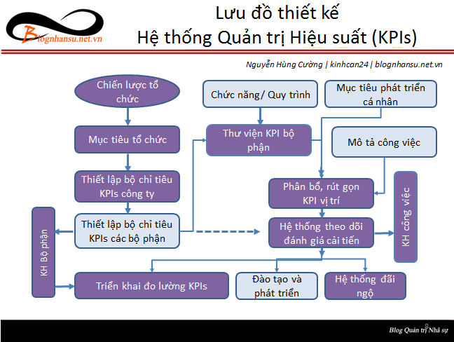
 | Để tải các biểu mẫu, vui lòng xem tại đây:
 | - Tài liệu BSC - KPI: | http://blognhansu.net.vn/?p=22785
 | - Tài liệu JD - KPI: | https://bit.ly/3uBEmEv

